1.IDENTIFICACION
INFORMACIÓN GENERAL |  | INFORMACIÓN DEL ESTUDIO RESPECTIVO
 |  | NODO NÚMERO |  |  |  |  | 32066
 |  | INFORME NÚMERO |  |  |  |  | 1043
CONTRATISTA | UNIÓN TEMPORAL MOVILIDAD 2014 | ORDEN DE TRABAJO No. |  |  |  |  | PROGRAMACION BASICA
 |  | FECHA DE LA ORDEN DE TRABAJO |  |  |  |  | -
 |  | FECHA DE LA TOMA DE INFORMACIÓN |  |  |  |  | 140614
 |  | DÌA DE LA SEMANA
OBJETO DEL CONTRATO | REALIZAR LA TOMA DE INFORMACIÓN DE CAMPO, COMO INSUMO DEL PROGRAMA DE MONITOREO, SEGUIMIENTO Y PLANEACIÓN DEL TRÁNSITO Y EL TRANSPORTE DE BOGOTA D.C | TIPO DE ESTUDIO |  |  |  |  | VOLÚMENES POR TIPO DE VEHÍCULO
 |  | NOMBRE DEL ARCHIVO |  |  |  |  | 32066_AK_7_X_AC_45_140614_VOL_V1.xlsx
 |  | CÓDIGO DEL ESTUDIO |  |  |  |  | VOL
 |  | LUGAR DE LA TOMA DE INFORMACIÓN
NÚMERO DE CONTRATO | 2072-2013 | COORDENADA X |  |  |  |  | LONGITUD
 |  | COORDENADA Y |  |  |  |  | LATITUD

FECHA DE INICIO DEL CONTRATO | 22-01-2014 | PROFESIONALES RESPONSABLES
 |  | CONSULTOR (DIRECTOR) |  |  |  |  | ING. MSC. SANDRA LUCIA NAVAS TEQUIA
 |  | CONSULTOR (COORDINADOR GENERAL) |  |  |  |  | ING. MSC. LUIS FERNANDO RUBIANO BARRERO
INTERVENTORÍA | UNIVERSIDAD NACIONAL DE COLOMBIA | CONSULTOR (EXPERTO EN TRÁNSITO Y TRANSPORTE) |  |  |  |  | ING. ESP. DIANA PAOLA PARADA
 |  | CONSULTOR (ING ANÀLISIS) |  |  |  |  | ING. ESP. FERNANDO BECERRA
 |  | INTERVENTORÍA (DIRECTOR) |  |  |  |  | ING. MSC. ARTURO ZARATE
 |  | INTERVENTORÍA (ESPECIALISTA) |  |  |  |  | ING. MSC. WILLIAM CASTRO
 |  | INTERVENTORÍA (RESIDENTE) |  |  |  |  | ING. JOSÉ EDWIN TORRES
OBJETO DEL CONTRATO | INTERVENTORÍA TÉCNICA, ADMINISTRATIVA Y FINANCIERA PARA LA TOMA DE INFORMACIÓN DE CAMPO COMO INSUMO DEL PROGRAMA DE MONITOREO, SEGUIMIENTO Y PLANEACIÓN DEL TRÁNSITO Y TRANSPORTE DE BOGOTÁ D.C. | SUPERVISOR SECRETARIA MOVILIDAD |  |  |  |  | ING. FABIAN GONZALEZ

 |  | VERSIONES DEL ESTUDIO
 |  | NÚMERO |  | FECHA | OBSERVACIONES
NÚMERO DE CONTRATO | 2072-2013 | Versión 0 |  | 18/06/2014
 |  | Versión 1 |  | 26/06/14 | SE ATENDIERON OBSERVACIONES DE INTERVENTORÍA SEGÚN OFICIO FI-INT-CMTTUB14-300-14, SE DA RESPUESTA MEDIANTE OFICIO N° ICV-187-C-566. En la hoja 1. IDENTIFICACIÓN, se completó en el espacio de observaciones de toma de información el ítem del acceso para la observación correspondiente. En la hoja 2. BASE, se revisó la información para el movimiento, periodos y vehículos señalados, las variaciones responden a comportamientos normales en horas de máxima demanda, debido a que ese fue el comportamiento del flujo vehicular durante la jornada.
 |  | Versión 2
FECHA DE INICIO DEL CONTRATO | 21-01-2014 | Versión 3

 |  | DESCRIPCIÓN DE LA TOMA DE INFORMACIÓN
 |  | TIPO DE VEHÍCULO | FACTOR DE EQUIVALENCIA | MOVIMIENTOS AFORADOS |  |  | No. DE PERÍODOS | HORA
ESQUEMA |  |  |  | ACCESO | LENTA | RÁPIDA | HORARIO DEL PERÍODO No. 1 | 22:00-06:00
 |  | L | 1 | NORTE | 1 |  | HORARIO DEL PERÍODO No. 2 | 06:00-14:00
 |  | C | 2 | SUR | 2 |  | HORARIO DEL PERÍODO No. 3 | 14:00-22:00
 |  |  |  | OESTE | 3 |  | No. DE HORAS TOMADAS |  | 24
 |  | BT | 2 | ESTE |  |  | HORARIO DE LA TOMA DE INFORMACIÓN |  | 22:00-22:00
 |  | B | 2 |  |  |  | No. DE EQUIPOS UTILIZADOS |  | 8
 |  |  |  | OBSERVACIONES DE LA TOMA DE INFORMACIÒN
 |  | AL | 2 | OBSERVACION |  |  |  |  |  | ACCESO
 |  | AT | 2.5 | DURANTE TODA LA TOMA DE INFORMACIÓN EL VOLUMEN VEHICULAR SE VIO AFECTADO POR LOS PARTIDOS DEL MUNDIAL, EN ESPECIAL EN EL PERIODO DE LAS 10:45-13:00 HORAS, TIEMPO EN EL QUE SE TRANSMITIÓ EL PARTIDO DE COLOMBIA Y BAJO EL FLUJO VEHICULAR EN GENERAL. |  |  |  |  |  | TODOS
 |  | BA | 2.5
 |  | ESP | 2
 |  | INT | 2 | DURANTE LA TOMA DE INFORMACIÓN SE PRESENTARON LLUVIAS EN LOS PERIODOS DE LAS 22:00-01:00, 12:16-12:40, 14:15-14:25, 14:50 Y 16:15-16:50 HORAS, DONDE SE VIO ALTERADO LOS FLUJOS VEHICULARES. |  |  |  |  |  | TODOS
 |  | C2P | 2.5
 |  | C2G | 2.5
 |  | C3-C4 | 2.5
 |  | C5 | 2.5
 |  | >C5 | 2.5
 |  | M | 0.5
 |  | BIC | 0.3

 |  | ANALISIS PUNTUAL
 |  | LA INTERSECCIÓN DE LA AVENIDA CARRERA 7 CON CALLE 45 SE ENCUENTRA UBICADA EN EL SECTOR ESTE DE LA CIUDAD EN LA LOCALIDAD DE CHAPINERO. LA CARRERA 7 PERMITE LA CIRCULACIÓN EN SENTIDO NORTE-SUR Y VICEVERSA Y ESTA CONFORMADA POR UNA CALZADA DE TRES CARRILES PARA LA CIRCULACIÓN DE TRÁNSITO MIXTO EN CADA SENTIDO (INCLUYE TPC). LA CALLE 45 CORRESPONDE A UNA VÍA DE UNA CALZADA CON DOS CARRILES DE CIRCULACIÓN EN SENTIDO OESTE-ESTE, EL PASO DE ESTA VÍA POR LA INTERSECCIÓN ES A NIVEL. EL VOLUMEN TOTAL AFORADO DURANTE EL DÍA SÁBADO 14 DE JUNIO DE 2014 FUE DE 55.840 VEHÍCULOS MIXTOS, COMPUESTOS DE LA SIGUIENTE MANERA: EL 73,4% CORRESPONDE A VEHÍCULOS LIVIANOS, EL 14,8% A MOTOS, EL 9,5% A TRANSPORTE PUBLICO COLECTIVO Y EL 1,1% A VEHÍCULOS DE CARGA. LOS PERÍODOS DE MÁXIMA DEMANDA SE PRESENTAN ENTRE LAS 09:45-10:45 HORAS Y 10:00-11:00 HORAS. LA HORA PICO TOTAL DE LA INTERSECCIÓN SE REGISTRA ENTRE LAS 10:00-11:00 HORAS, PERIODO EN EL QUE SE MOVILIZA UN TOTAL DE 3.960 VEHÍCULOS MIXTOS, DE LOS CUALES EL 72,2% A VEHÍCULOS LIVIANOS, EL 15,6% A MOTOS, EL 8,9% A TRANSPORTE PUBLICO COLECTIVO, EL 1,9% A CAMIONES Y FINALMENTE EL 1,4% A BICICLETAS.

 |  | REGISTRO FOTOGRÁFICO
 |  | 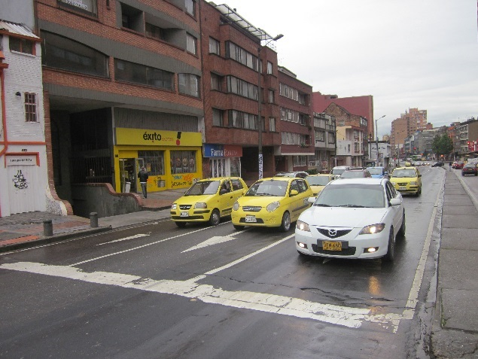 |  |  |  |  | 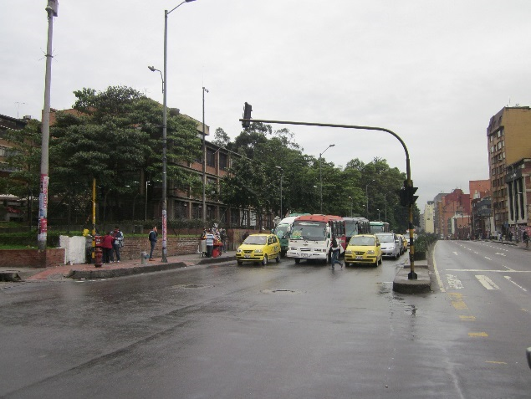

 |  | ACCESO NORTE |  |  |  |  | ACCESO SUR

 |  | 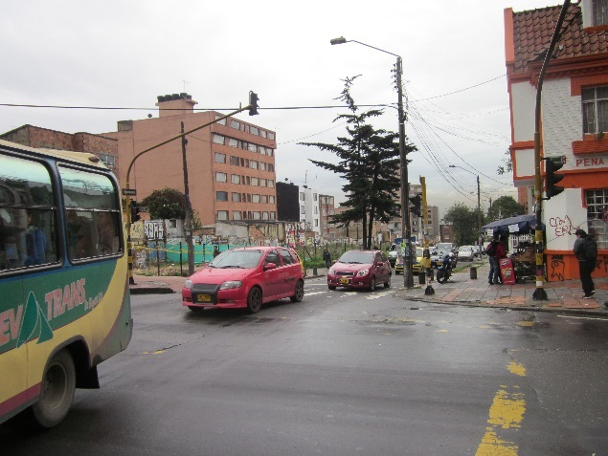 |  |  |  |  | 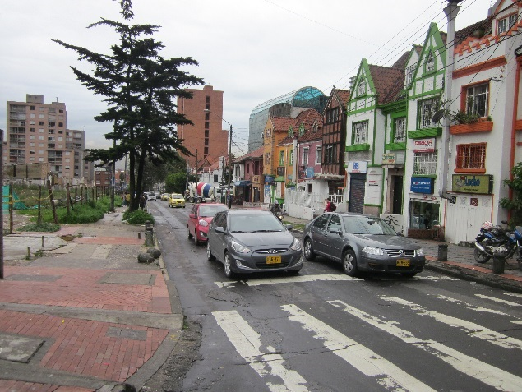

 |  | ACCESO OESTE |  |  |  |  | ACCESO ESTE

